E003.00.01_Flow chart
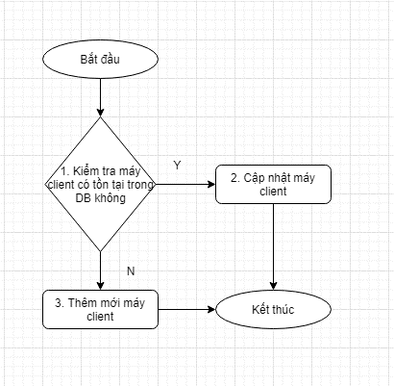
Tên hệ thống |  | Chức năng |  |  | Tài liệu | Người phụ trách
Tool Manager |  | T1003 |  | Tự động cập nhật thông tin máy client | Mô tả xử lý | Tú Điền

Flow chart | E003.00.01 |  | Xử lý thông tin của máy client

